Worksheet
 |  |  |  |  | 8 (812) 565 05 34 |  |  | sales@miniworks.ru
 |  |  |  |  | Санкт-Петербург |  |  | отдел продаж
 |  |  | Адрес |  |  |  |  | Режим работы
 |  |  | Санкт-Петербург, улица Маршала Новикова, 28Е |  |  |  |  | Пн – Пт: с 8:00 до 18:00
ЛД8-63-48ЧЕ
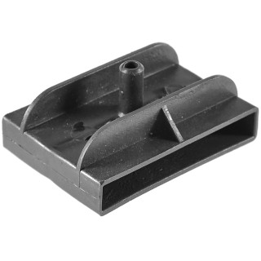 |  | 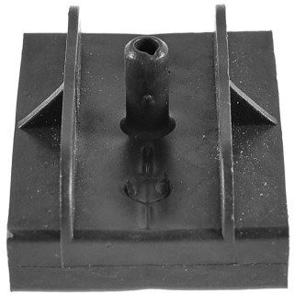 |  | 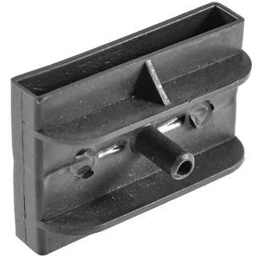 |  | 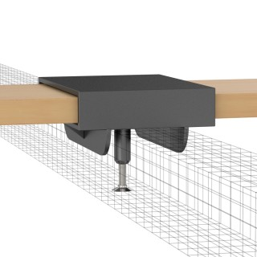
Артикул |  | Цвет |  | от 10000 | от 5000 | от 1000 | от 500 | от 100 | розница | Наличие на 26.07.2026
ЛД8-63-48ЧЕ |  | черный |  | 9.60р. | 10.30р. | 11.10р. | 13.40р. | 15.00р. | 20.00р. | 2522
ЛД8-63-48БЕ |  | белый |  | 11.52р. | 12.36р. | 13.32р. | 16.08р. | 18.00р. | 24.00р. | —
ЛД8-63-48СЕ |  | серый |  | 11.52р. | 12.36р. | 13.32р. | 16.08р. | 18.00р. | 24.00р. | —
 | Все цены указаны в рублях и включают в себя НДС. Все цены указаны при условии 100% предоплаты и действительны в течение 5 дней. Все цены указаны при условии самовывоза продукции со склада в г. Санкт-Петербург (для иногородних клиентов доставка до склада ТК в г. Санкт-Петербург бесплатна). Все цены указаны за стандартный цвет для каждого вида изделия (изменение цвета на любой из предлагаемой палитры +20% к стоимости, изменение цвета на любой по системе RAL +50% к стоимости). О возможных сроках поставки заказного товара, необходимо уточнять заранее

